ZADANIE
 |  | STUDENT REST-API FINAL PROJECT |  |  | 1.) Co potrebujem k tomu, aby som vedel(a) napisat testovacie scenare k zadaniu "verify dabatase table" 19:02
 |  |  |  |  | 2.) Na zaklade informacii navrhnite testovaci scenare/ testovacie scenare pomocou ktorych overite ukol "verify database table" 20:15
 |  |  |  |  | 3.) Otestujte zadanie "verify database table" 20:37
 |  |  |  |  | 4.) Co potrebujem k tomu, aby som vedel(a) napisat testovacie scenare k zadaniu "GET method" 18:20
 |  |  |  |  | 5.) Na zaklade informacii navrhnite testovaci scenare/ testovacie scenare pomocou ktorych overite ukol "GET method" 20:58
 |  |  |  |  | 6.) Otestujte zadanie "GET method" 18:25
 |  |  |  |  | 7.) Co potrebujem k tomu, aby som vedel(a) napisat testovacie scenare k zadaniu "DELETE method" 20:00
 |  |  |  |  | 8.) Na zaklade informacii navrhnite testovaci scenare/ testovacie scenare pomocou ktorych overite ukol "DELETE method" 20:52
 |  |  |  |  | 9.) Otestujte zadanie "DELETE method" 18:15
 |  |  |  |  | 10.) re-testujte a regresne otestujte metodu GET 19:30
 |  |  |  |  | 11.) Co potrebujem k tomu, aby som vedel(a) napisat testovacie scenare k zadaniu "POST method" 20:25

 |  |  | databaze | qa_demo
 | Skupina | breakout Room | host | aws.connect.psdb.cloud
 | PPG | Room 1 | userName | i84vadv7fflhyhbagctk
 | Kuracie nugetky | Room 8 | password | pscale_pw_j82wJU4Hp0uLgF29FuatMj8dYSrrvzpIBtiJRQ8yshQ
 | Angry Birds | Room 7
 |  |  | table name: student
 |  |  | columns: id (bigInt), age (int), email (text), first_name (text), last_name (text)

 | GET
 | URL: http://database.stedro.com:8080/api/v1/students/<student_id>
 | SUCCESS: 200 OK JSON
 | { "id": database_student_id, "firstName":database_student_fist_name; "lastName": database_student_last_name; "email": database_student_email; "age": database_student_age; }
 | 404 not found | neexistujuci student

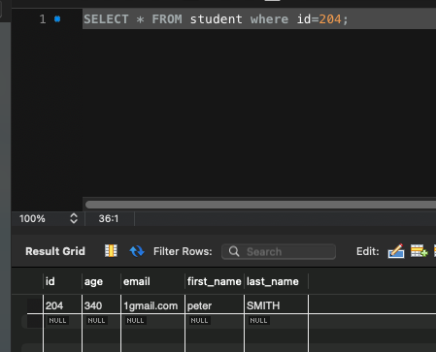
Test case | Get data about existing student
 | happy day scenar
Test data prep | id=204
 | age=340
 | email=1gmail.com
 | first_name=peter
 | last_name= SMITH
Steps | 1.) Send GET http://database.stedro.com:8080/api/v1/students/204
Expected result: | status code 200 OK
 | response JSON:
 | { "id": 204, "firstName": "peter", "lastName": "SMITH", "email": "1gmail.com", "age": 340 }

1.) Send GET http://database.stedro.com:8080/api/v1/students/peter
400 bad request
1.) Send GET http://database.stedro.com:8080/api/v1/students/AAA
400 bad request

 | DELETE
 | URL: http://database.stedro.com:8080/api/v1/students/<student_id>
uspesne zmazanie studenta: | 200 OK.
 | v databaze neexistuje k danemu id ziadny zaznam (firstName,lastName,age,email)
nesprave id | 404 not found
BACKUP | 161-190

Testování
1.) Co potrebujem k tomu, aby som vedel(a) napisat testovacie scenare k zadaniu "verify dabatase table" 19:02
1. Pristup do DB , pristupove udaje na server, konkretny nastroj, cez ktory sa bude pristupovat do DB.
2. Nastroj na pisanie testovacich scenarov - JIRA, etc.
3. Pristup k databazovej scheme
4. detaily od klienta - vychadzame z detailov popisanych v user case (co sa ma testovat, expected result)
5. znalost zakladnych prikazov na manipulaciu s DB
6. Spoluprace a komunikacia v teame - brainstorming (typ testov, ake sa maju pouzit)

2.) Na zaklade informacii navrhnite testovaci scenare/ testovacie scenare pomocou ktorych overite ukol "verify database table"
table name: student
columns: id (bigInt), age (int), email (text), first_name (text), last_name (text)

TEST CASE - Verify database table
Description:
overenie struktury DB tabulky 'Student"
databaze: qa_demo
host: aws.connect.psdb.cloud
userName: i84vadv7fflhyhbagctk
password: pscale_pw_j82wJU4Hp0uLgF29FuatMj8dYSrrvzpIBtiJRQ8yshQ

Step case: |  | Expected result: |  |  |  | Actual result: | Test: | passed
1) otvorime zoznam tabulike pomocou prikazu "SHOW TABLES" |  | zobrazi se vsechny tabulky a tabulka "student" |  |  |  | Zobrazila se tabulka "student"
2) overime strukturu tabulky pomocou příkazu "Describe student" |  | tabulka obsahuje pozadovane columnns a datove typy: id (bigInt), age (int), email (text), first_name (text), last_name (text), |  |  |  | Tabulka obsahuje údaje dle datových typů a požadovaných collumns
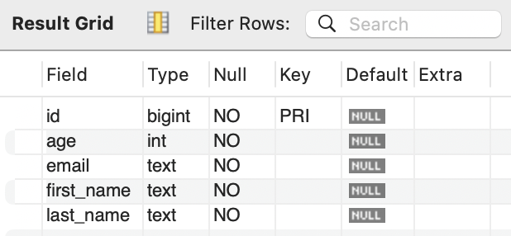
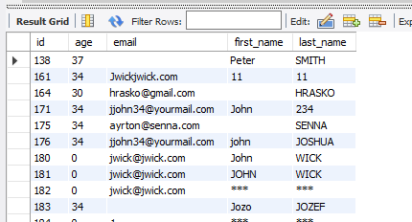

4.) Co potrebujem k tomu, aby som vedel(a) napisat testovacie scenare k zadaniu "GET method" 18:20
 |  |  | GET
- informace o tom jakou webovou stránku nebo aplikaci budeme testovat a znalost rozhraní API |  |  | URL: http://database.stedro.com:8080/api/v1/students/<student_id>
- nástroj (Postman) kterým budeme testovat metodu GET |  |  | SUCCESS: 200 OK JSON
- požadovaná data k otestování (data, co sa ma testovat uvedene ako docu v Swagger) |  |  | { "id": database_student_id, "firstName":database_student_fist_name; "lastName": database_student_last_name; "email": database_student_email; "age": database_student_age; }
- prístup k serveru - IP adresa, URL adresa |  |  | 404 not found | neexistujuci student
- detaily od klienta - očakávané vstup, user case, očekávaný výstup, očekávané chování
- požadované prostředí
- základní příkazy v nástroji k použití metody "GET"
- znalost HTTP status code a jejich případné testování

TEST CASES - metoda GET
Happy passing (validný ID)
Precondition:
Postman
URL: http://database.stedro.com:8080/api/v1/students/, ID studenta 176
Test data prep:
id = 176
first_name: john
last_name: JOSHUA
email: jjohn34@yourmail.com
age: 34
Test case: |  | Expected result: |  |  | Actual result: | PASS
 |  |  |  |  | Status code: 200 OK
1) Odešleme GET http://database.stedro.com:8080/api/v1/students/176 |  | status code: 200 OK |  |  | response JSON:
 |  | response JSON: "{ ""id"": 176, ""firstName"":john; ""lastName"": JOSHUA; ""email"": jjohn34@yourmail.com; ""age"": 34; }"
 |  |  |  |  | 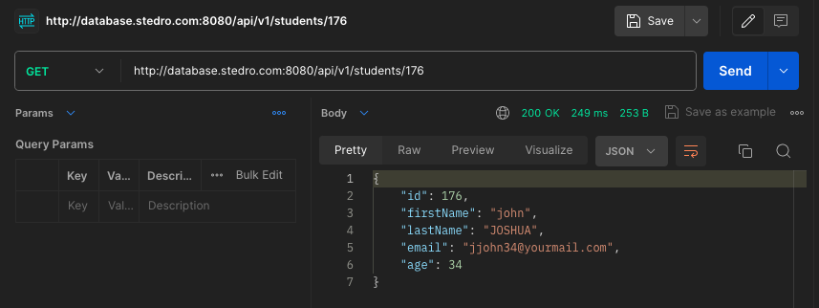
Fail Test (nevalidné ID)
Precondition:
Postman
URL: http://database.stedro.com:8080/api/v1/students/, ID studenta 50


Step case: |  | Expected result: |  |  | Actual result: | FAILED
 |  |  |  |  | status code: 500
1) Odešleme GET http://database.stedro.com:8080/api/v1/students/50 |  | status code: 404 not found |  |  | response JSON:
 |  |  |  |  | { "timestamp": "2024-04-16T15:56:07.342+00:00", "status": 500, "error": "Internal Server Error", "message": "", "path": "/api/v1/students/50" }
 |  |  |  |  | 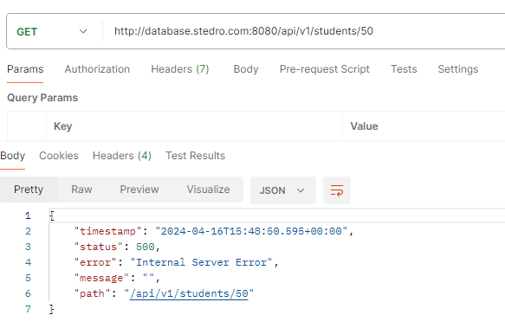
Funkcni test (jiný dotaz než platné ID)

Precondition:
Postman
URL: http://database.stedro.com:8080/api/v1/students/John
Test data prep:
id=John

Step case: |  | Expected result: |  |  | Actual result: | PASS
 |  |  |  |  | status code: 400
1) Odešleme GET http://database.stedro.com:8080/api/v1/students/John |  | status code: 400 bad request |  |  | response JSON:
 |  |  |  |  | { "timestamp": "2024-04-16T16:08:18.731+00:00", "status": 400, "error": "Bad Request", "message": "", "path": "/api/v1/students/John" }
 |  |  |  | 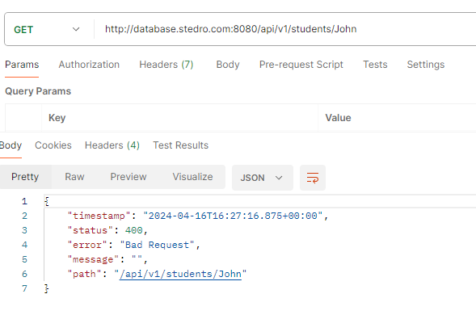 | 
Nejsou vyplněné všechny údaje

Precondition:
Postman, URL: http://database.stedro.com:8080/api/v1/students/305
Test data prep:
id=305
first_name= ;
last_name: ;
email: ;
age=37
Step case: |  | Expected result: |  |  | Actual result: | PASS
 |  | status code: 200 OK |  |  | status code: 200
1) Odešleme GET http://database.stedro.com:8080/api/v1/students/305 |  | response JSON: |  |  | response JSON:
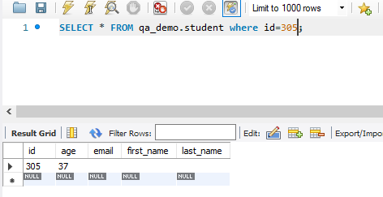
 |  | "{ ""id"": 305, ""firstName"": ; ""lastName"": ; ""email"": ; ""age"": 37; }" |  |  | { "id": 305, "firstName": "", "lastName": "", "email": "", "age": 37 }

Všechny pole jsou vyplněná

Precondition:
Nástroj na metodu GET (Postman), URL přístup, URL: http://database.stedro.com:8080/api/v1/students/,

Step case: |  | Expected result:

1) Otevřeme si Postman, vytvoříme požadavek GET a vložíme definovanou URL a klikneme na SEND |  | status code: 200 OK

Invalid ID GET method - BUG REPORT:
Browser: Chrome 123.xx.xx.xx +
Platform: Postman 10.24.22
Reported Date: 16/4/2024
OS: Windows 10 + MacOS 12.7.4 + MacOS 14.4.1 + MacOS 13.1
URL : http://database.stedro.com:8080/api/v1/students/50
Priority
Description
Steps to reproduce
Send GET method http://database.stedro.com:8080/api/v1/students/50

Expected result: HTTP status code 404
Actual result: HTTP status code 500

 |  | 410-330

7.) Co potrebujem k tomu, aby som vedel(a) napisat testovacie scenare k zadaniu "DELETE method" 20:00

- prístup k serveru - IP adresa, Endpoint
- požadovaná data k otestování metodou DELETE (data, co sa ma testovat uvedene ako docu v Swagger)
- opravnění uživatelů k manipulaci s databází, aplikací nebo stránkou metodou DELETE
- detaily od klienta - use case, který zahrnuje strukturu přístupů (admin, uživatel, obchodník, vývojář apod.), co vše má metoda DELETE odstranit
- modifikace oprávnění (přístupy)
- záložní data
- nástroj k k použití metody DELETE (postman)
- HTTP status code

INTERVAL 410-330
Test case - metoda DELETE
Smazání existujícího studenta

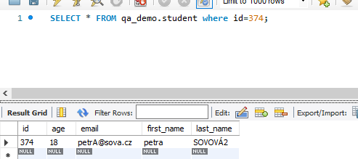
Precondition:
Postman, URL: http://database.stedro.com:8080/api/v1/students/374
Test data prep:
"{ ""id"": 374; ""firstName"": petra; ""lastName"": SOVOVÁ2; ""email"": petrA@sova.cz; ""age"": 18; }"

Step case: |  | Expected result: |  |  | Actual result: | PASS
1) Odešleme DELETE http://database.stedro.com:8080/api/v1/students/374 |  | Status code: 200 OK |  |  | Status Code: 200
 |  | Prověření v MySQL "SELECT * FROM qa_demo.student where id=374;" ID studenta , zda opravdu neexistují údaje o studentovi |  |  | MySQL "SELECT * FROM qa_demo.student where id=374;" ID studenta

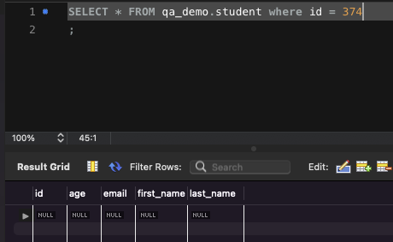

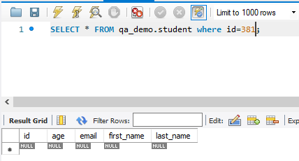
Neúspěšné smazání - neexistující ID

Precondition:
Postman, URL: http://database.stedro.com:8080/api/v1/students/381
Test data prep:
""id"": 381;

Step case: |  | Expected result: |  |  | Actual result: | FAIL
1) Odešleme DELETE http://database.stedro.com:8080/api/v1/students/381 |  | Status code: 404 not found |  |  | Status code: 500
 |  |  |  |  | Response JSON:
 |  |  |  |  | { "timestamp": "2024-04-18T15:49:17.731+00:00", "status": 500, "error": "Internal Server Error", "message": "", "path": "/api/v1/students/381" }

 |  |  |  |  | 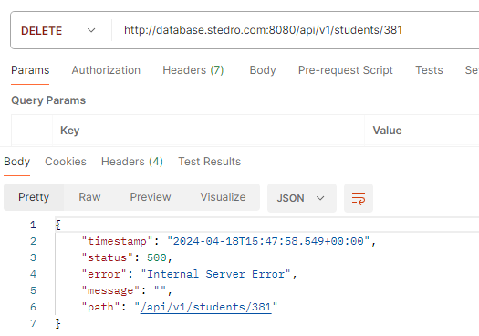

Smazání databáze studentů

Precondition:
Postman, URL: http://database.stedro.com:8080/api/v1/students/
Test data prep:

 | 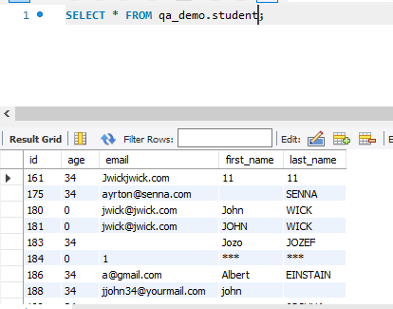
Step case: |  | Expected result: |  |  | Actual result: | FAIL
1) Odešleme DELETE http://database.stedro.com:8080/api/v1/students/ |  | Status code: 400 |  |  | Statud code: 405
 |  |  |  |  | JSON:
 |  |  |  |  | { "timestamp": "2024-04-18T15:58:17.410+00:00", "status": 405, "error": "Method Not Allowed", "message": "", "path": "/api/v1/students/" }

 |  |  |  |  | 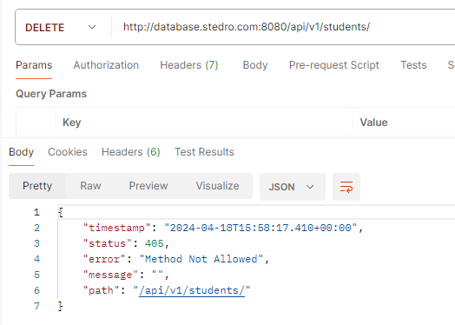

Smazání studenta (jiné než ID)

Precondition:
Postman, URL: http://database.stedro.com:8080/api/v1/students/John
Test data prep:
ID = John

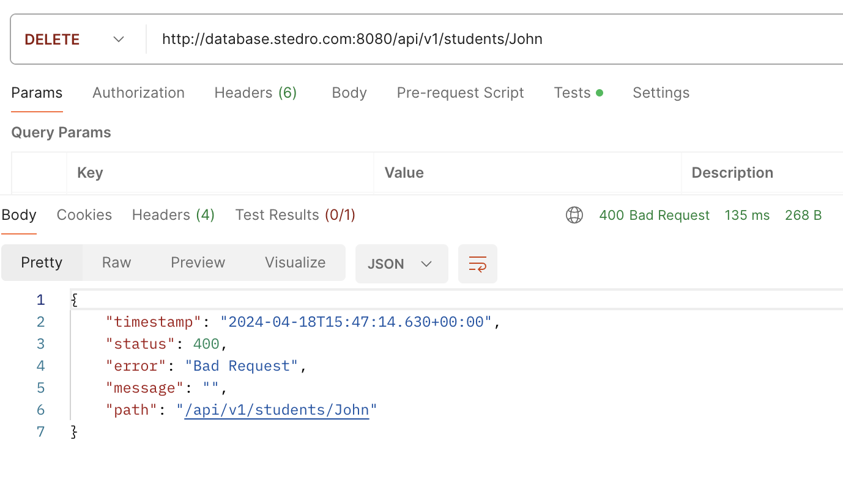
Step case: |  | Expected result: |  |  | Actual result: | PASS
1) Odešleme DELETE http://database.stedro.com:8080/api/v1/students/John |  | Status code: 400 bad request

Non-existent ID - DELETE method - BUG REPORT: |  | Without ID - DELETE method - BUG REPORT:
Browser: Chrome 123.xx.xx.xx + |  | Browser: Chrome 123.xx.xx.xx +
Platform: Postman 10.24.22 |  | Platform: Postman 10.24.22
Reported date: 18/4/2024 |  | Reported date: 18/4/2024
OS: Windows 10 + MacOS 12.7.4 + MacOS 14.4.1 + MacOS 13.1 |  | OS: Windows 10 + MacOS 12.7.4 + MacOS 14.4.1 + MacOS 13.1
http://database.stedro.com:8080/api/v1/students/381 |  | http://database.stedro.com:8080/api/v1/students/
Priority |  | Priority: Medium
medium
Steps to reproduce |  | Steps to reproduce
Send metoda DELETE |  | Send metoda DELETE http://database.stedro.com:8080/api/v1/students/
http://database.stedro.com:8080/api/v1/students/381
Expected result: HTTP status code 404 not found |  | Expected result: HTTP status code 400 - Bad Request
Actual result: HTTP status code 500 internal server error |  | Actual result: HTTP status code 405 - Method Not Allowed

RE-TEST and REGRESS testing - metoda GET
Happy passing (validný ID)
Precondition:
Postman
URL: http://database.stedro.com:8080/api/v1/students/, ID studenta 396
Test data prep:
id = 396
first_name: Tef
last_name: TESTSDF
email: jjohn34@yourmail.com
age: 34
Test case: |  | Expected result: |  |  | Actual result: | PASS
 |  |  |  |  | status code: 200 OK
1) Odešleme GET http://database.stedro.com:8080/api/v1/students/396 |  | status code: 200 OK |  |  | repsonse JSON:
 |  | response JSON: "{ ""id"": 396, ""firstName"":Tef; ""lastName"": TESTSDF; ""email"": jjohn34@yourmail.com; ""age"": 34; }" |  |  | { "id": 396, "firstName": "Tef", "lastName": "TESTSDF", "email": "jjohn34@yourmail.com", "age": 34 }
 |  |  |  |  | 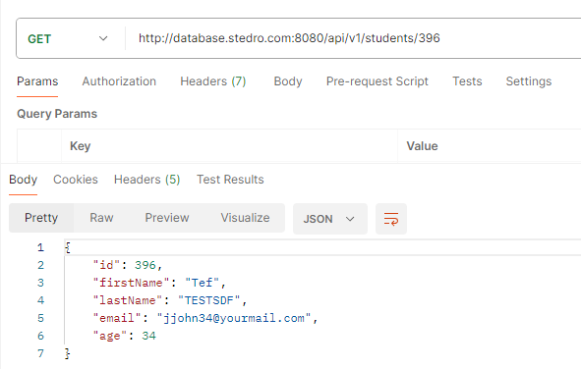
Fail Test (nevalidné ID)
Precondition:
Postman
URL: http://database.stedro.com:8080/api/v1/students/, ID studenta 50

Step case: |  | Expected result: |  |  | Actual result: | FAILED
 |  |  |  |  | status code: 500 internal sever error
1) Odešleme GET http://database.stedro.com:8080/api/v1/students/50 |  | status code: 404 not found |  |  | response JSON:
 |  |  |  |  | { "timestamp": "2024-04-18T17:03:40.544+00:00", "status": 500, "error": "Internal Server Error", "message": "", "path": "/api/v1/students/50" }
 |  |  |  |  | 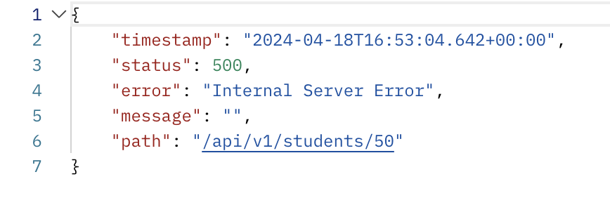
Bezpečnostní test (jiný dotaz než platné ID)

Precondition:
Postman
URL: http://database.stedro.com:8080/api/v1/students/John
Test data prep:
id=John

Step case: |  | Expected result: |  |  | Actual result: | PASS
 |  |  |  |  | status code: 400 bad request
1) Odešleme GET http://database.stedro.com:8080/api/v1/students/John |  | status code: 400 bad request
 |  |  |  |  | response JSON:
 |  |  |  |  | 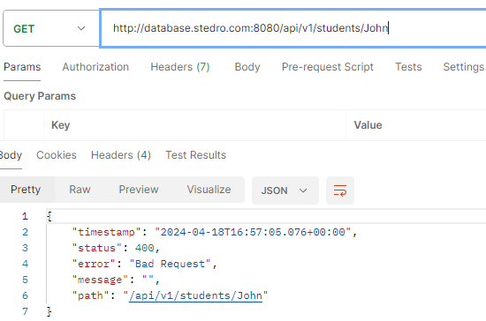 { "timestamp": "2024-04-18T16:57:05.076+00:00", "status": 400, "error": "Bad Request", "message": "", "path": "/api/v1/students/John" }
Nejsou vyplněné všechny údaje

Precondition:
Postman, URL: http://database.stedro.com:8080/api/v1/students/305
Test data prep:
id=305
first_name= ;
last_name: ;
email: ;
age=37
Step case: |  | Expected result: |  |  | Actual result: | PASS
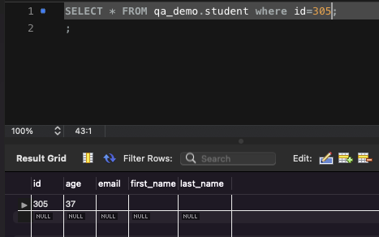
 |  | status code: 200 OK |  |  | Status code: 200
1) Odešleme GET http://database.stedro.com:8080/api/v1/students/305 |  | response JSON: |  |  | response JSON:
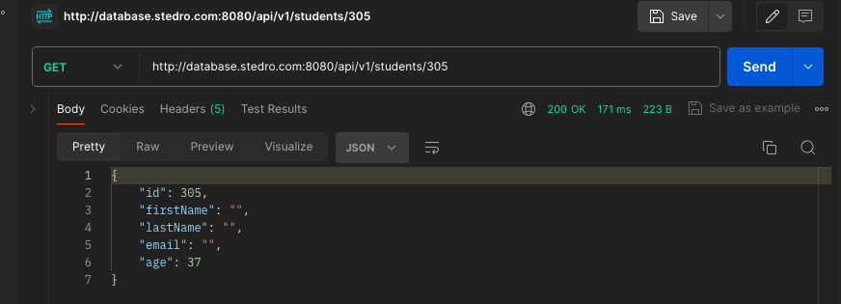
 |  | "{ ""id"": 305, ""firstName"": ; ""lastName"": ; ""email"": ; ""age"": 37; }" |  |  | "{ ""id"": 305, ""firstName"": ; ""lastName"": ; ""email"": ; ""age"": 37; }"

Není zvolený student - bez ID

Precondition:
Postman, URL: http://database.stedro.com:8080/api/v1/students/
Test data prep:
ÏD=null

Step case: |  | Expected result: |  |  | Actual result: | FAIL
 |  | Status code: 400 - bad request |  |  | Status code: 200
1) Odešleme GET http://database.stedro.com:8080/api/v1/students/ |  |  |  |  | JSON: zobrazí seznam všech studentů včetně jejich údajů

 |  |  |  |  | 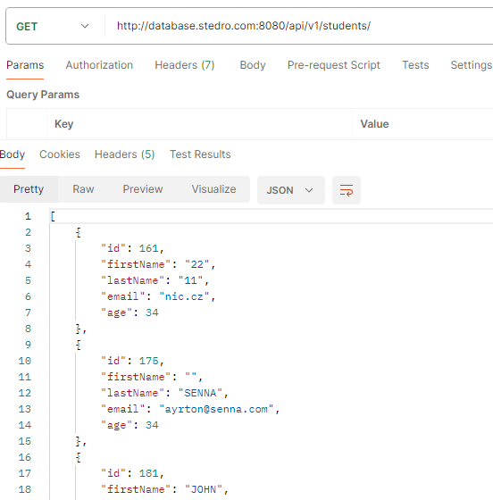

Invalid ID GET method - BUG REPORT: |  | Without ID GET method - BUG REPORT:
Browser: Chrome 123.xx.xx.xx + |  | Browser: Chrome 123.xx.xx.xx +
Platform: Postman 10.24.22 |  | Platform: Postman 10.24.22
Reported Date: 18/4/2024 |  | Reported Date: 18/4/2024
OS: Windows 10 + MacOS 12.7.4 + MacOS 14.4.1 + MacOS 13.1 |  | OS: Windows 10 + MacOS 12.7.4 + MacOS 14.4.1 + MacOS 13.1
URL : http://database.stedro.com:8080/api/v1/students/50 |  | URL : http://database.stedro.com:8080/api/v1/students/
Priority |  | Priority
Description |  | Description
Steps to reproduce |  | Steps to reproduce
Send GET method http://database.stedro.com:8080/api/v1/students/50 |  | Send GET method http://database.stedro.com:8080/api/v1/students/

Expected result: HTTP status code 404 |  | Expected result: HTTP status code 400 - bad request
Actual result: HTTP status code 500 - Internal server error |  | Actual result: HTTP status code 200 - OK

11.) Co potrebujem k tomu, aby som vedel(a) napisat testovacie scenare k zadaniu "POST method"

- prístup k serveru - IP adresa, Endpoint
- detaily od klienta - use case , funkcionality metody POST (vstupní data - identifikace a formát,, oprávnění uživatelů, výstupní data, struktura DB)
- zalozne data
- modifikace přístupu uživatelů
- HTTP status code
- bezpečnost - chybně zadaná vstupní data (datový typ, duplicity a jiné)
- požadovaná data k otestování (data, co sa ma testovat uvedene ako docu v Swagger)
- Komunikacia s dalsimi clenmi timu (product owner, devOP) - brainstorming
- nástroj (Postman) kterým budeme testovat metodu POST

